Sheet2
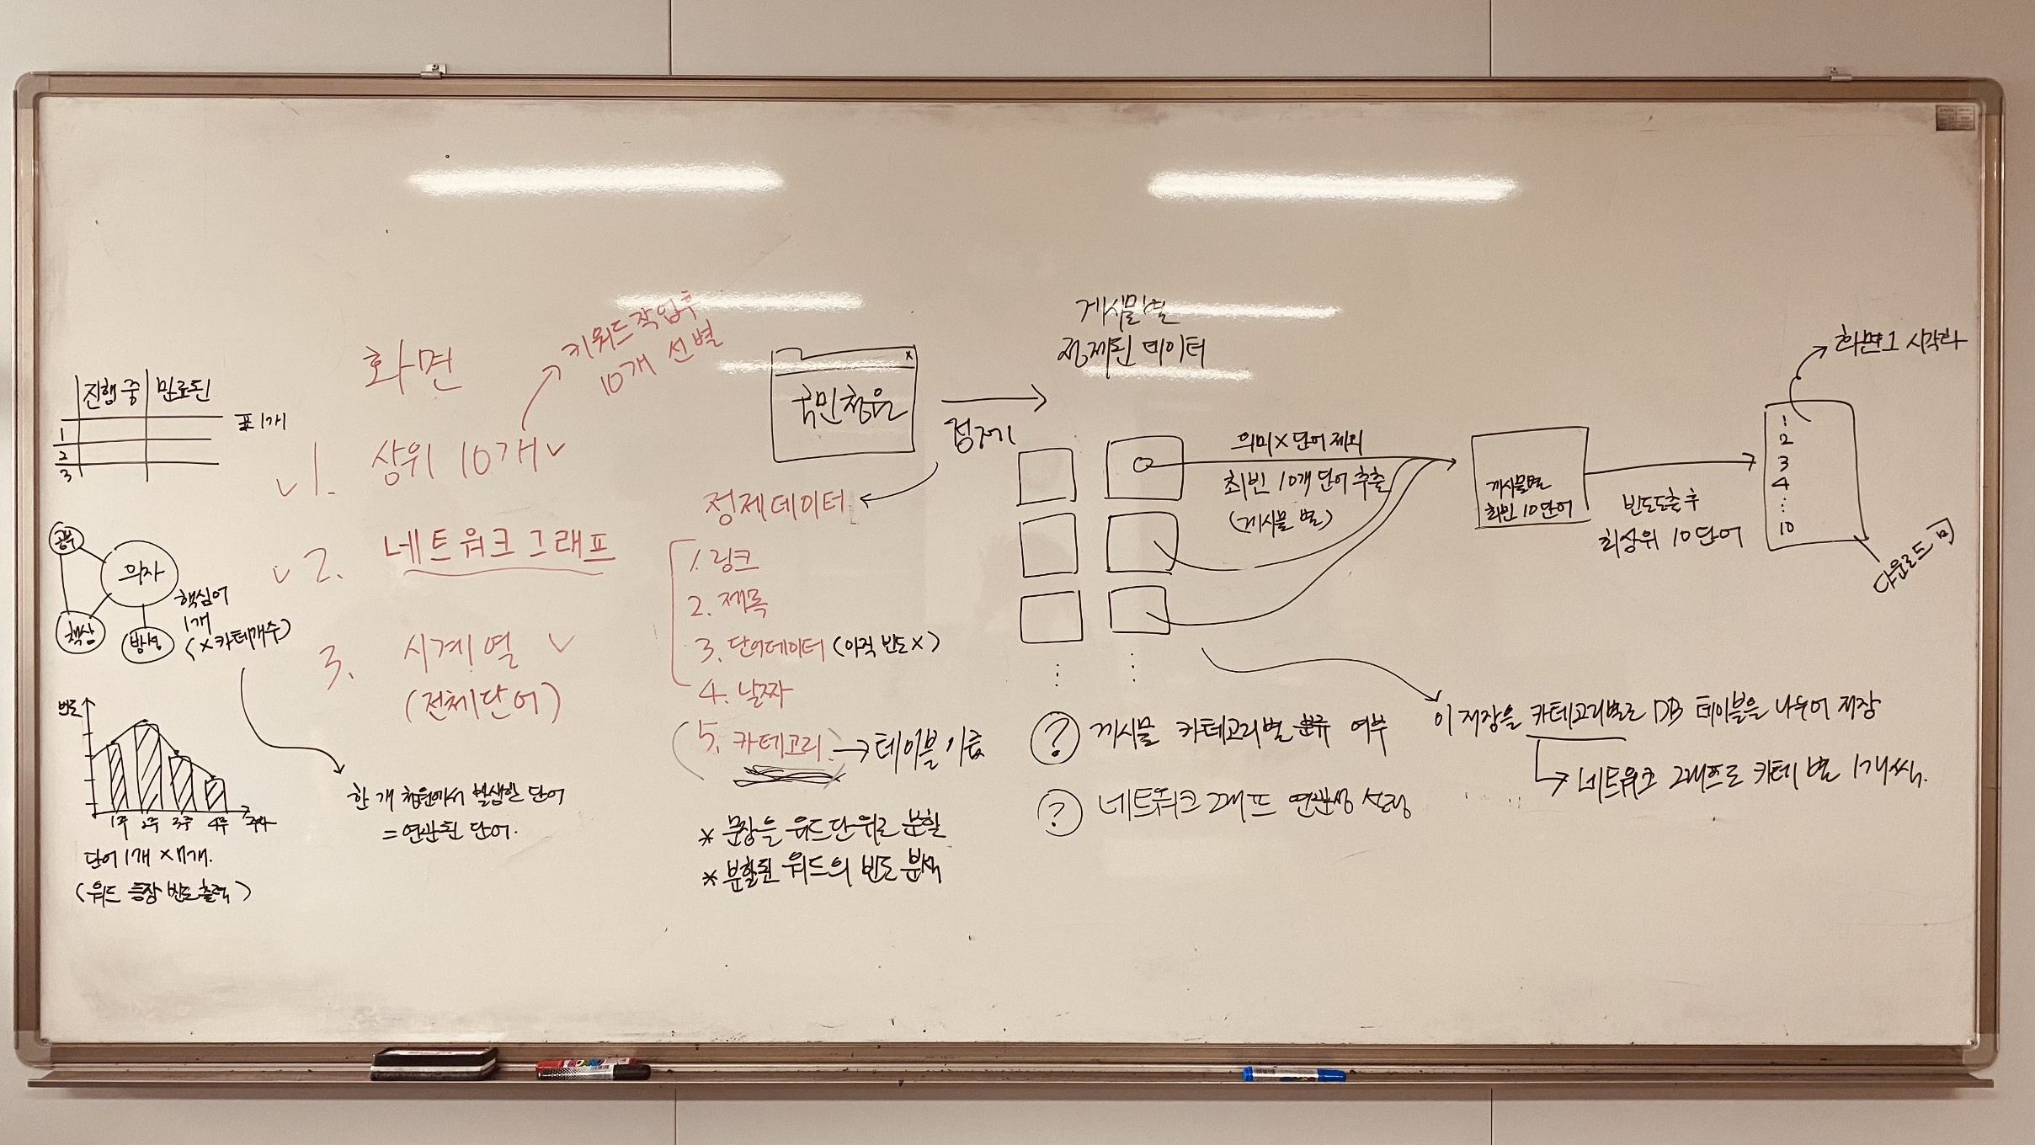
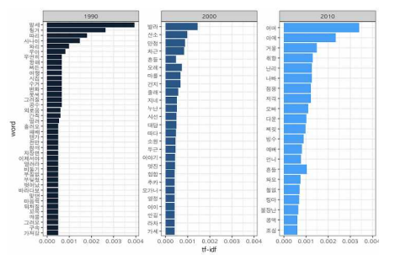
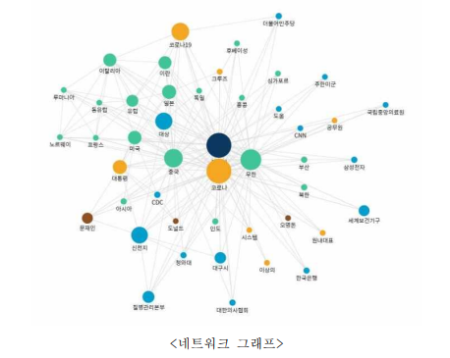
 | 상세 요구사항 정의서 |  |  |  |  |  |  |  |  | 파란 배경은 협의 부분
 |  |  |  |  |  |  |  |  |  | 노란 배경은 구현 애매한 부분
 | 고유번호 | 명칭 | Depth1 | Depth2 | Depth3 | 작업요소 |  | 관리자 연동 | 기능정의 | 비고 | 인터페이스
 |  |  |  |  |  | 퍼블리싱 | 개발
시스템 장비 구성 요구사항(ECR) | ECR-001 | DBMS 적용 | DB | 보안성 | 적용 |  | O |  | 1. open 기반의 대용량 처리 가능한 데이터 베이스 2. 최신 표준 SQL 규격 지원 3. 복구 관리자로 하여금 백업과 복구 과정 관리 지원 | 복구 관리자?
 | ECR-002 | DB암호화 | DB | 보안성 | 암호화 |  | O |  | 1. 개인정보 데이터 암호화(해당 기능 특허 이슈 없어야함.) 2. 암호화 키는 유출, 위변조로부터 안전해야함. | 개인정보 관련 데이터 암호화는 스프링부트 7장에서 배웠던 내용을 활용하면 될 듯.
 | ECR-003 | SSL인증서 적용 | 서버 | 보안성 | 인증 |  | O |  | 1. SSL보안서버 구축/적용(SSL인증서 적용) | 인증서?
기능 요구사항(FUR) | FUR-001 | 데이터 수집 | 데이터 | 수집 |  |  | O |  | 청원 정제 데이터(1. 링크, 2.제목, 3.단어데이터(아직 빈도x), 4. 날짜(진행중 만료된 청원 구별), 5.카테고리(테이블 이름으로 사용)) 게시물별 정제된 데이터 차등 적용(1. 상위 키워드 표, 2. 네트워크 그래프, 3.시계열 그래프) 1. 상위 키워드 표는 진행중 청원과 만료된 청원 두가지 자료 구현. (게시물 별 정제된 데이터 -> 최다빈도 10개 단어 추출(게시물 별) -> 빈도 도출 후 최상위 10단어) 2. 네트 워크 그래프는 모든 게시물(카테고리 구분없이)의 핵심 키워드 1개를 이용 -> 카테고리 별로 나눠서 핵심 키워드 1개 도출 -> 마인드 맵 모양으로 구현. 3. 시계열 그래프는 모든 게시물(카테고리 구분없이)의 빈도수에 따라 주기별로 따로 그래프 구현. 빈도(x축), 주차(그래프별), 단어(y축) ※ 8page 참고 ※ 1. 페이지 URL을 이용한 데이터 수집기는 담당자 재량 으로 구축. (ex 파이썬 크롤링 등등...) 2. 파이썬 timesleep() 청원 1건당 1~3초 간격으로 수집. time.sleep(): 무조건 해당 시간만큼 대기 driver.implicitly_wait(): 페이지 로드까지 최대 해당 시간만큼 대기 EC.presence_of_element_located(): 필요한 부분이 로드될 때까지 대기 3. 수집된 데이터 정제는 구두점 제거(punctuation()), 공백제거(strip()), 2글자 단어로 처리.(국민 청원 사이트 링크로 연결.) 의미 없는 단어 제외 (ex.감탄사, 조사, 인칭대명사, 의존명사, 지시대명사) = 주체와 상관없이 중심 키워드는 같기 때문에 인칭대명사를 뺍니다.) 4. 주기는 하루에 한번 (00:00분에 수집 시작) 수집기간은 (시각화는 30일 요청가능한 데이터는 90일 까지)(청원 진행되는데 소요되는 기간은 30일) | 관리 시스템에서 지정한 주기, 시간에 따른 데이터 수집 시기 협의
 | FUR-002 | 데이터 분석 (카테고리 별) | 데이터 | 분석 |  |  | O |  | 1. 청원 정제 데이터를 카테고리별로 분류 후 형태소 분석: Mecap(은전한잎), KoNLPy, 꼬꼬마 분석기, OKT(비형식어, 신조어 등을 분석하기에 상대적으로 용이). 영어는 처리 할때 확인하고 추가. (2gram(단어 두개 묶어서 분류), 명사 , 형용사, 동사들로 단어 빈도 도출, 태그 및 문자부호 제거) 2. 단어 빈도 추출은 단어데이터를 사용해서 딕셔너리 형태로 하여 형태소를 key, 단어 빈도를 value로 하여 함수 작성. (기능은 자기 재량) 3. 1건별 분석(주요 키워드를 위한 분석 : 본문 + 제목에서 추출). (ex. 데이터 형태소 분석 은전한입 -> 명사빼고 제외 -> 명사로 딕셔너리 생성 key, value.) 4. 단어 빈도를 추출할 때 전처리 작업 : 명사는 조사 제외. | 1. DB 구성을 어떻게 해야할지? 분석한 파일 처리 협의(이미지파일처럼 저장을 하고 그 주소를 DB에 저장?) 2. 단어 처리 시 명사만 대상으로 할 것인지 : 국민 신문고의 경우 키워드를 명사만으로 정리함. 동사/형용사 등 용언까지 포함하면 용언의 활용이 사용된 경우 처리하기가 복잡.
 | FUR-003 | 데이터 시각화 | 데이터 | 시각화 |  | O | O |  | 1. 상위 키워드 10개 순위 그래프(키워드 작업 후 10개 선별) ※ FUR-001 참고 ※ 2. 네트워크 그래프(마인드 맵 형식) ※ FUR-001 참고 ※ 3. 시계열 그래프(전체 단어) ※ FUR-001 참고 ※ 시각화 라이브러리 적용 : networkx로 Word Link 시각화, pandas로 시게열 기반 Word 빈도 시각화(디테일한 부분은 담당자의 공부가 필요할듯…).(개발자 재량에 맞게 사용.) 혹은 bokeh 라이브러리(찾아봐야 함). | 시각화 방식도 유저가 선택하게 할지, 시스템 내에서 결정해서 제공할지. 참고 : boken 이용 예시(https://diplabs.tistory.com/11)
 | FUR-004 | 관리 시스템 | 관리 | 계정/그룹 |  |  | O |  | 1. ID(6~16자 영어, 숫자만 사용) , PW(8~16자 영어, 숫자만 사용) 특수문자 사용x. - 아이디(primary key), 비밀번호, 이름, 전화번호, 이메일 주소 입력 후 회원 가입 요청시 자동 가입 승인. 2. 서비스 사용자(청원 데이터 조회 및 키워드 검색, 과거 분석 데이터 요청 1:1문의 및 기타 사항 문의, 읽기/쓰기(회원만)/수정, 삭제(답글이 달리면 수정, 삭제 불가), 본인 회원 정보 수정(이름, 전화번호, 이메일, 비밀번호 가능 (아이디x)), 시각화 전 데이터 자료(분석 이후 자료(그래프별 분석 자료 제공)) 엑셀 다운로드 (1:1 문의로 과거 데이터(최대 90일)를 받을수 있음)) 3. 서비스 사용자 : 로그인시 마이페이지에서 내가 쓴 글 읽을수 있게, 읽기/쓰기(회원만)/(본인이 쓴 글만)삭제,(답글 달리면 수정불가)수정 권한 부여 4. 통합 관리자 : 읽기/쓰기/삭제/수정, 관리자용 페이지 구현(관리자용 계정 로그인시 상세정보 표현(아이디, 이름, 전화번호, 이메일, 마지막 접속일(휴면 계정)) 페이지 접근, 미접속일 30일 시 휴면계정 변경, 휴면여부 표시, 휴면 해제는 자동(이메일 인증으로 처리) or 6개월 미접속시 계정 삭제). 5. 게시판 관리자 : 게시판 읽기/쓰기 (1:1 문의 답변, 답글은 본게시글 밑에 달리게 구현. 다른 사람이 쓴글은 작성자가 공개/비공개로 표현(기본값을 비공개로 지정, 체크박스로 구현). 답변도 본게시물에 따라 비공개/공개 설정.) 6. 데이터(수집 및 분석) 관리자 : 청와대 국민 청원 진행중, 만료된 모든 청원에서 수집된 데이터 분석 자료 관리 ※ FUR-001, FUR-002 참고 ※ 7. 화면 관리자 : 분석 관리자에게 (1. 상위 키워드 표 (※ FUR-001 참고 ※), 2. 시계열 기반 그래프 (※ FUR-001 참고 ※), 3. 네트워크 그래프(※ FUR-001 참고 ※) 시각화 디자인 요청(색, 그래프 모양)한다.(ex. css, javascript, jquery,html 등 개인 재량), 관리자용 페이지(개방시기 전(00:00~10:00)까지 관리자가 확인할수 있는 페이지 따로 생성) | 사용자 그룹 구분은 어떻게 할지(구분의 의미), 그룹에 따라 권한을 어떻게 부여할지, 가입방법 등 협의 필요

 | FUR-005 | 관리 시스템 | 관리 | 기초정보 |  |  | O |  | 1. 데이터 수집 주기는 하루에 한번, 수집기간은 (시각화는 30일 요청가능한 데이터는 90일까지)(청원 진행되는데 소요되는 기간은 30일) 2. 웹페이지 Delay(1~3초)(※ FUR-001 참고 ※) 3. 분석결과 개방 시기(10:00~24:00) 전 날 데이터를 분석해서 개방 시기 전 까지 등록. | 팀 협의를 통한 결정 필요
 | FUR-006 | 관리 시스템 | 관리 | 자동화 |  |  | O | O | 1. 수집/분석 코드와 자동화 코드는 분리해서 적용. 2. 분석 실패, 완료 시 관리자(데이터 수집/분석 관리자) 메일로 전송. (ex.이전에 스프링에서 배운 메일 발송 로직을 이용 가능) 3. 일반 사용자는 전날 분석 데이터에 접근가능(개방시기 전(10:00~24:00)까지), 관리자는 관리자용 전용 페이지에서 변경되는 사항 확인 가능.(※ FUR-004 참고 ※) | 어딘지 기억이 안 나는데… 스프링 시간에 했던 메일링 스프링부트7(role 차등 설정 및 변경) | 분석 결과 게시판 (관리자/회원)
 | FUR-007 | GUI | 게시판 | 요청 (1:1 문의) |  | O | O | O | 1. 사용자는 1:1문의 게시판 문의 하여 엑셀 다운로드 가능 (1:1 문의로 과거 데이터(최대 90일)를 받을수 있음)), 나머지 개인 문의도 가능)(관리자, 사용자 별 기능 제공), 답글은 본게시글 밑에 달리게 구현(※ FUR-004 참고 ※), 다른 사람이 쓴글은 작성자가 공개/비공개로 표현(기본값을 비공개로 지정, 체크박스로 구현). 답변도 본 게시물에 따라 비공개/공개 설정. - 관리자용 기능 : 등록된 모든 글 조회/답글달기 가능, 답글에 파일 첨부 가능. - 회원용 기능 : 자신이 등록한 글 조회/수정/삭제 가능, 그 글의 답글 조회 가능(답글이 달리면 수정,삭제 불가), 새글 등록 가능. | 스프링 31장 게시판 구현. DB에 요청 테이블 생성. | 요청 게시판
 | FUR-008 | 포털 | 검색 |  |  | O | O |  | 1. 입력한 검색어가 키워드와 일치하는 청원 리스트(링크) 출력. 2. 기간, 제외 워드 등 세부 검색항목 적용 3. 입력한 검색어(워드)가 내용에 등장한 청원 리스트 제공(게시판 형성) 4. 로그인 시 검색 내역 저장. | 1. 스프링 31장 도서 검색 파트 참고. 2. 세부 검색항목에 대한 협의 필요 3. 검색어를 통해 조회한 청원 리스트 제공을 어떻게 할 것인지 협의 -(1). 목록 뷰와 파일로 제공 -(2). 목록만 제공 -(3). 목록과 클릭 시 링크 이동 기능 제공 | 포털
성능 요구사항(PER) | PER-001 | 화면 전환, 응답시간 기준 준수 | 성능 | 응답시간 | SQL문 |  | O |  | 1. 시스템 개발 중 작성된 SQL문에 대하여 충분히 성능 테스트를 수행하며 성능 지연이 발생하지 않도록 조정해야 함. SQL 성능테스트 : 테스트 후 성능이 기준에 미치지 않는다면 DB에 대한 반정규화 또는 비즈니스 로직 단순화 필요
 | PER-002 | 데이터 형식 오류 응답시간 | 성능 | 응답시간 | 오류 | O | O |  | 1. 사용자가 입력한 데이터 형식의 모든 오류는 사용자가 시스템에 정보를 입력한지 5초 이내에 적당한 오류 메시지를 사용자에게 제시하여야 함. ※ 오류 메시지에 중요정보(서버 설정정보, 세션정보, SQL정보) 등이 노출되지 않도록 적당한 에러 처리 로직 및 에러 화면을 구성. 오류 메시지는 5초 내에 오류메시지에 중요정보가 노출되지 않도록 에러처리 로직(모델에서 처리), 에러화면(뷰에서 처리) 구성 | 5초 내에 오류메시지? | 화면 공통
인터페이스 요구사항(SIR) | SIR-001 | 확인 메시지 제공 | 사용자 편의 | 확인 메시지 |  | O |  |  | 1. 삭제, 입력정보 완료 또는 미완료 후 저장 등과 같이 사용자의 수행 활동에 관한 확인 메시지를 제공하도록 설계/구현하여야 함. 2. 실시간으로 처리 시 오류가 발생한 즉시 사용자에게 관련 메시지 를 알려주도록 설계/구현하여야 함 사용자 수행 활동에 대한 확인 메시지 : 필수 입력 정보를 입력하지 않은 경우에 대한 alert을 js로 구현. 처리 오류가 발생한 즉시 사용자에게 메시지 : 비즈니스 로직에서 except 처리 |  | 화면 공통
 | SIR-002 | 사용자 편의성을 고려한 UI 설계 | 사용자 편의 | UI |  | O |  |  | 1. 사용자 정보 접근성 향상을 위한 UI를 지원하도록 설계/구현하여야 함. 2. 직관적인 인터페이스를 제공하도록 화면 구성 3. 사용자가 진행 상태와 결과를 쉽게 볼 수 있고, 향후 수행 활동들을 쉽게 할 수 있도록 목록에서 제공할 정보를 설계해야 함. 사용자 편의적 UI, 직관적인 인터페이스 : 국민신문고 페이지 벤치마킹
데이터 요구사항(DAR) | DAR-001 | 데이터베이스 설계 | DB | 설계 |  |  | O |  | 1. DB 구조의 설계는 관련 업무 처리 절차를 반영하여 유기적으로 구조화하고, 향후 업무 변동에 따른 확장성을 충분히 고려하여 설계해야 함. 2. 「공공기관의 데이터베이스 표준화 지침」(행정안전부 고시 제2019-20호, 2019.3.20.), 「공공데이터 관리지침」(행정안전부고시 제2019-71호, 2019.9.3.), 「공공정보 품질관리 매뉴얼」(’18.1월)을 준수하여 시스템 설계를 수행하도록 함. DB 구조의 유기적인 설계 및 확장성 고려 설계 : 정규화 예쁘게 잘 해서 구성
 | DAR-002 | 데이터 정합성 검증 | DB | 정합성 |  |  | O |  | 1. 외부데이터의 연계 시, 반드시 데이터의 정합성을 체크하고 로그를 유지. 외부데이터의 연계 시, 반드시 데이터의 정합성을 체크하고 로그 유지 | 로그 처리에 대한 협의 필요
보안 요구사항(SER) | SER-001 | 응용 및 DB보안 |  |  |  |  | O |  | 1. 일반 사용자는 직접적으로 DB접근을 할 수 없음 2. 사용자 인증 정보, 주민등록번호, 계좌번호, 패스워드 등은 소스코드에 직접 하드코딩하지 않음. 3. 개인정보보호에 관한 법률에 의거 개인정보보호지침을 준수해야 함. | ??
 | SER-002 | 인적 및 물리적 보안 |  |  |  |  |  |  | 1. 정보보호 관련 법령을 시스템 개발에 참여하는 인력 전원이 숙지하고 준수하여야 함. 2. 계약상대자는 공공기관의 개인정보보호에 관한 법률 등 기관의 정보보안 정책 및 규정을 준수하고, 본 사업과 관련하여 취득한 일체의 정보를 유출 또는 누설하여서는 안 되며, 이의 위반으로 인한 문제 발생 시 민․형사상의 모든 책임을 짐. 3. 계약상대자는 용역에 참여하는 모든 인력에 대하여 보안각서와 제반서류를 제출하고, 사업 수행 대표자는 용역에 투입되는 인력 전체에 대한 보안상 총괄책임을 져야 함. 4. 본 사업의 수행과정에서 발생하는 제반 안전사고의 책임 및 행정적, 기술적 제반 비용과 문제처리는 계약상대자가 부담하는 것을 원칙으로 함. 규정 및 책임에 관한 요구사항이므로 생략
제약사항 (COR) | COR-001 | 업무 모듈화 |  |  |  |  |  |  | 1. 유연성, 확장성을 확보할 수 있도록 기능을 모듈화 하여야 함.
 | COR-002 | 지적재산권 보호 |  |  |  |  |  |  | 1. 본 과업의 수행에 있어서 제3자의 지적재산권을 침해하여 발주기관을 상대로 손해배상 청구 소송 등이 제기되면 계약상대자는 피해자 측에 합의 배상하여야 함.
 | COR-003 | 성과물의 소유권 |  |  |  |  |  |  | 1.계약상대자가 사업 수행 과정에서 취득 또는 작성하는 성과물 및 산출물 일체에 대한 소유권은 센터에 있음. ※ 용역계약 일반조건 제56조(계약목적물의 지식재산권 귀속 등)
 | COR-004 | 검사 및 검수 |  |  |  |  |  |  | 1. 발주기관은 본 사업의 공기 준수 및 품질 수준 극대화를 위해 사업 진행 상황에 대한 감리 및 검사를 시행할 수 있으며, 이 경우 감리 및 검사 요원은 발주기관이 지정하는 기관과 직원으로 함. 2. 사업 진행에 대한 감리 및 검사는 제반 작업진척 사항 등을 기준으로 실시하며, 감리 및 검사결과 지적사항에 대해 발주기관의 시정요구가 있을 때 계약상대자는 성실히 이행하여야 함.
 | COR-005 | 시험운영 |  |  |  |  |  |  | 1. 시험운영은 발주기관이 정한 기간 내에 수행하여야 하고 정한 기간 내에 보완이 완료되지 못하면 서로가 정한 계약조건에 따른 조치와 보완 완료 시까지 책임을 져야함. 이 경우 추가 비용에 대하여는 주관계약상대자에게 책임이 있음. 2. 계약 상대자는 제반 프로그램이 고품질을 유지할 수 있도록 최선의 노력을 다하여야 함. - 프로그램 신뢰성 및 안정성 보장. - 데이터의 보안성과 무결성 보장. - 개발 생산성 및 유지보수가 용이한 개발방법론 적용하여 프로그래밍. - 최종 이용자에 대한 최대의 이용 편의성 제공. - 기타 업무 처리 시 발견된 제반 문제점 보완.
 | COR-006 | 해지요건 |  |  |  |  |  |  | 1. 아래의 사항에 대하여 계약을 해지할 수 있으며 계약을 해지함에 있어 수행업체는 이의를 제기할 수 없음. - 정당한 사유 없이 계약 내용을 성실히 이행하지 아니한 경우.
추가 요구사항(ADD) | ADD-001 | 로그인 | 회원 | 로그인 |  | O | O |  | 1. 아이디/비밀번호를 입력하지 않으면 alert. 2. 비밀번호를 5회 이상 틀리면 30초 대기(로그인 불가) | SNS간편 로그인 등의 기능도 추가할 것인지 협의 | 로그인
 | ADD-002 | 회원가입 | 회원 | 가입 |  | O | O |  | 1. 사용자 그룹에 따라 가입방법을 달리 구현(FUR-004). 필수 입력 정보 명시. 2. 이미 등록된 회원인 경우 로그인창으로 리다이렉트. | 회원가입 시 필수 입력 정보에 대한 협의. | 회원가입
 | ADD-003 | 회원탈퇴 | 회원 | 탈퇴 |  | O | O |  | 탈퇴한 회원정보의 처리. 탈퇴시 동의해야할 정책(회원정보 처리에 대한 동의 포함). 탈퇴 과정 | 탈퇴 회원 정보 처리, 정책에 대한 협의 필요. | 회원탈퇴
 | ADD-004 | 아이디/ 비밀번호 찾기 | 회원 | 찾기 | 아이디 | O | O |  | 가입 시 입력한 이메일이나 핸드폰 번호를 통해 인증 후 아이디의 첫 2글자, 뒤의 1글자를 보여준다(그 외의 글자는 *로 표시). | 이메일, 핸드폰번호 인증 절차 필요. | 아이디찾기
 | ADD-005 | 아이디/ 비밀번호 찾기 | 회원 | 찾기 | 비밀번호 | O | O |  | 가입한 아이디와 비밀번호 찾기 질답이 일치하면 해당 회원의 새 비밀번호 입력 페이지로 포워딩하고 입력한 비밀번호로 기존 정보 수정 | 두 개의 뷰 필요(아이디 찾기, 새 비밀번호 입력). | 비밀번호찾기
 | ADD-006 | 회원수정 | 회원 | 수정 |  | O | O |  | 아이디, 가입일은 수정 불가. 그룹에 따라 회원 수정 시 즉시 수정과 관리자 승인 후 수정이 달라지도록. |  | 회원정보수정
 | ADD-007 | 데이터 엑셀 다운로드 | 데이터 | 다운로드 |  | O | O |  | 제안서 15쪽 웹 인터페이스 구축 부분. 검색기능에 추가로 검색된 데이터의 다운로드 기능(버튼) 추가(오피넷 참고) |  | 포털 요청게시판
 | ADD-008 | 데이터 수집/분석 자동화 처리 | 데이터 | 자동화 |  |  | O |  | 비즈니스 로직 쪽에서 크롤링 및 분석, DB에 업로드를 일정 주기로 수행하도록 처리 필요 | FUR-001, FUR-002의 주기 협의 관련(로직 수행 주기 협의)
 | ADD-009 | 빈도가 잦은 이슈 추출 | 데이터 | 시각화 |  | O | O |  | 제안서 12쪽 사업내용의 데이터 분석. 빈도 분석 후 최빈 이슈를 추출하여 따로 뷰로 표현. | 메인뷰, 또는 이슈 화면을 따로 구성해서 배치 참고 : 국민신문고-민원빅데이터 화면 | 포털
 | ADD-010 | 데이터 시각화 | 데이터 | 시각화 |  | O | O |  | 정의서 1쪽 사업내용의 데이터 시각화(FUR-003) WordCloud : wordCloud, matplotlib.pyplot를 이용 | 크롤링 은전 기초 예제 참고 | 포털
 | ADD-011 | 게시판 | 고객센터 | 공지사항 |  | O | O | O | 관리자만 작성 가능한 게시판. 그 외의 유저(회원, 비회원 포함)는 조회만 가능하다. |  | 공지사항 게시판
 | ADD-012 | 게시판 | 고객센터 | 문의 |  | O | O | O | 비회원도 등록 가능한 사이트 관련 문의 게시판. 비회원은 게시글 작성 시 게시글 코드(str타입의 PK)를 부여받고 그것과 게시글 작성 시 입력한 비밀번호를 통해 작성글과 그에 대한 답변을 조회할 수 있다. 답글은 관리자만 작성 가능하며 관리자는 모든 글을 조회한다. |  | 문의 게시판
 | ADD-013 | 게시판 | 고객센터 | 자주 묻는 질문 |  | O | O | O | 관리자만 작성 가능한 게시판. 각 게시물은 질답 형식으로 구성된다. |  | 자주 묻는 질문 게시판
 | ADD-014 | 게시판 | 고객센터 | 이용약관 |  | O |  |  | 회원가입 시 동의한 이용약관과 그 외 사이트 이용 약관 명시. |  | 이용약관
 | ADD-015 | 게시판 | 고객센터 | 사이트 소개 |  | O |  |  | 사이트 목적, 사이트 기능 등을 하나의 뷰로 노출 |  | 사이트 소개
메모 |  |  | depth는 참고만 해주세요. 대충 했더니 겹치는 것도 있고 꼬였어요ㅎㅎ |  |  | O가 없는 칸은 X와 같습니다. |  |  | 추가 부분은 명시된 요구사항과 겹치는 부분도 있는데 대충 봐주세요 |  | 화면은 임의로 구성했습니다.

